Hoja1
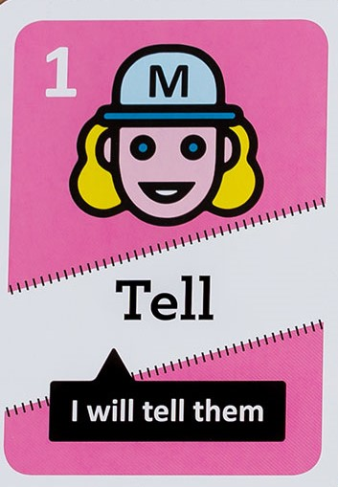 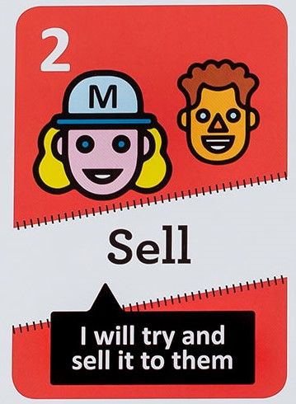 | 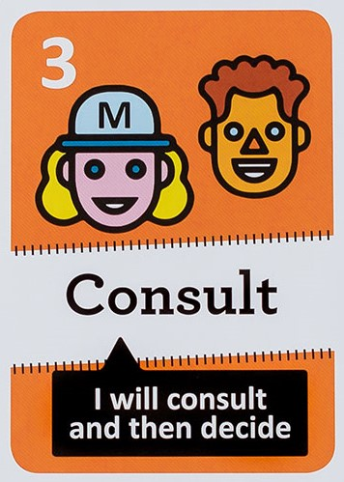 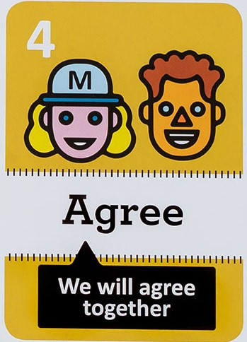 | 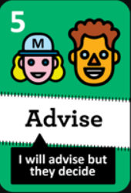 | 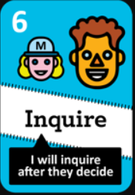 | 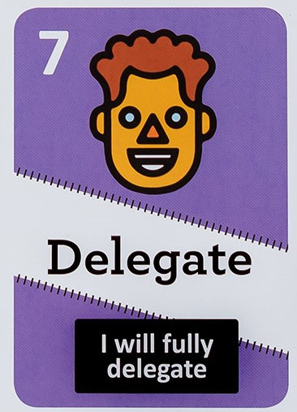 | DECISIONES
 |  |  |  |  | Delegation Board
 |  |  |  |  | Work Expo
 |  |  |  |  | Roadmap con Epics
 |  |  |  |  | Retrospectiva
 |  |  |  |  | Selfie Ranking
 |  |  |  |  | Transpase de bordes de la nave
 |  |  |  |  | Mapa de HU con RealTimeBoard
 |  |  |  |  | Planing Poker
 |  |  |  |  | Limite WIP
 |  |  |  |  | Música
 |  |  |  |  | Reiniciar
 |  |  |  |  | Gestión PB con CA Agile

